01.出展のご案内
【一般】
 |  |  |  | 令和5年６月
出展のご案内

県民の皆様に「見て」「触れて」「体験して」楽しみながら、CO2削減や資源循環・リサイクル、環境保全など、環境について広く理解を深めていただくことを目的とした、北陸最大級の環境イベント「いしかわ環境フェア」を開催いたします。 会場内では「いしかわ近未来の環境技術展」「いしかわの里山里海展」を同時開催し、再生可能エネルギーや省エネルギーに関する先進技術、里山里海がもたらす様々な恵みや生きものと共生していくことの大切さ等を同時に訴求します。また３つのイベントに共通したテーマとして、SDGsへの取組や普及啓発を総合的に発信していきます。
本年度も、温室効果ガス削減に向けたエコアクションを行うための「賢い選択」を会場内で啓蒙していきます。行政・団体（企業）・生活者が三位一体となっての地球温暖化防止活動のため、本主旨をご理解いただき、ご出展賜りますようお願い申し上げます。

開催概要 | 開催場所／ | 石川県産業展示館４号館（屋内・屋外全エリア）
 |  | 〒920-0361 石川県金沢市袋畠町南193番地
 | 開催日時／ | 令和5年8月26日(土)・27(日) 9:30～16:30
 | 主 催／ | ◆いしかわ環境フェア2023 …公益社団法人いしかわ環境パートナーシップ県民会議 ◆いしかわ近未来の環境技術展2023…石川県 ◆いしかわの里山里海展2023…いしかわ里山づくり推進協議会
 | テ ー マ／ | みんなで!! ストップ温暖化
 |  | ～カーボンニュートラルにつながる新しい豊かな暮らしへ～
 | 来場者数／ | 10,000人（予定）

出展内容 | ①カーボンニュートラルの実現に向けた、新しい豊かな生活スタイルの提案 ②新しい環境産業の創出（省エネ・再エネ技術の革新） ③自然と人との共生（生物多様性・里山里海の利用保全）
 | 上記の内容に沿ったご出展をお願いします。

出展申込 | 出展申込み／ | 別紙-1【出展申込書】にご記入の上、期日まで送信してください。
 | 備品申込み／ | 別紙-2【備品申込書】にご記入の上、期日まで送信してください。

出展までの流れ | 出展募集締切 | ：6月27日(火)17:00厳守 ※お早めにお申し込みください。
 | 出展決定通知 | ：7月初旬にＥメールにて通知いたします。
 | 備品申込締切 | ：7月7日(金)17:00厳守 ※出展者説明会(下記)まで変更可能です。
 | 出展者説明会 | ：7月19日(水) 10:30～11:30（予定）
 | 出品物搬入日 | ：8月25日(金) 13時半より

お問い合わせ

公益社団法人いしかわ環境パートナーシップ県民会議
TEL.076-266-0881 担当／加藤・武田
 |  | Ｅメール | kato@eco-partner.net

02.別紙-1 出展申込書
出展のご案内 別紙-１
いしかわ環境フェア２０２３ 【出展申込書】 一般
申込締切日：令和５年６月２７日（火） |  |  |  |  | Ｅメール | info2023@kankyo-fair.com
枠内をご記入の上、Ｅメールにて送信してください。
出展名 | ▼ブースの出展名サインとなります。 ※団体名と同じ場合は、右にチェック |  |  |  |  | 出展ゾーン（事務局記入欄）

 |  |  |  |  |  | ブース番号
団体名 |  |  |  |  | TEL

 |  |  |  |  | FAX
ふりがな
ご担当名 |  |  |  |  | Eメール

所在地 | 〒

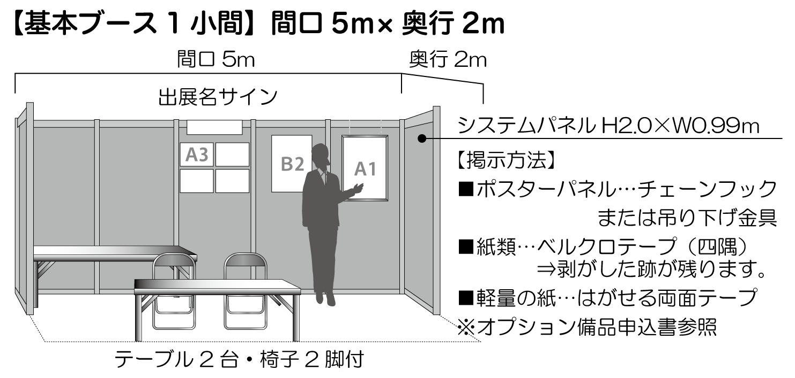
 |  |  |  |  |  | 出展料 （税込） | ￥100,000 （ブース設営費）

 |  |  |  |  |  |  | 主催者よりご請求します。

ご希望のスペース |  |  | 小間 | SDGs目標番号 ※１～4つまで▼

国際連合広報センターHP |  | https://www.unic.or.jp/news_press/features_backgrounders/31737/
出展の目的 |  | 展示・PR |  | 体験・実演 | その他（サンプリング等具体的に）

該当欄に〇印 （複数可） |  | 物品販売 |  | 食品販売

出展内容（出展品目）

概要 ＰＲ | ▼デジタルパンフレットに掲載する出展概要・PR文をご記入ください。※15文字以内

ご出展 により 得られる効果 | ①環境や社会にどのような効果・影響をもたらす（もたらした）のか？ ②生活者の意識や暮らしがどのように変化・向上するのか？ ⇒①②いずれかの視点でご記入ください。※30文字以内

お問い合わせ

いしかわ環境フェア202３運営事務局
TEL.076-254-6761 担当／吉田・土肥（どい）

